Hoja1
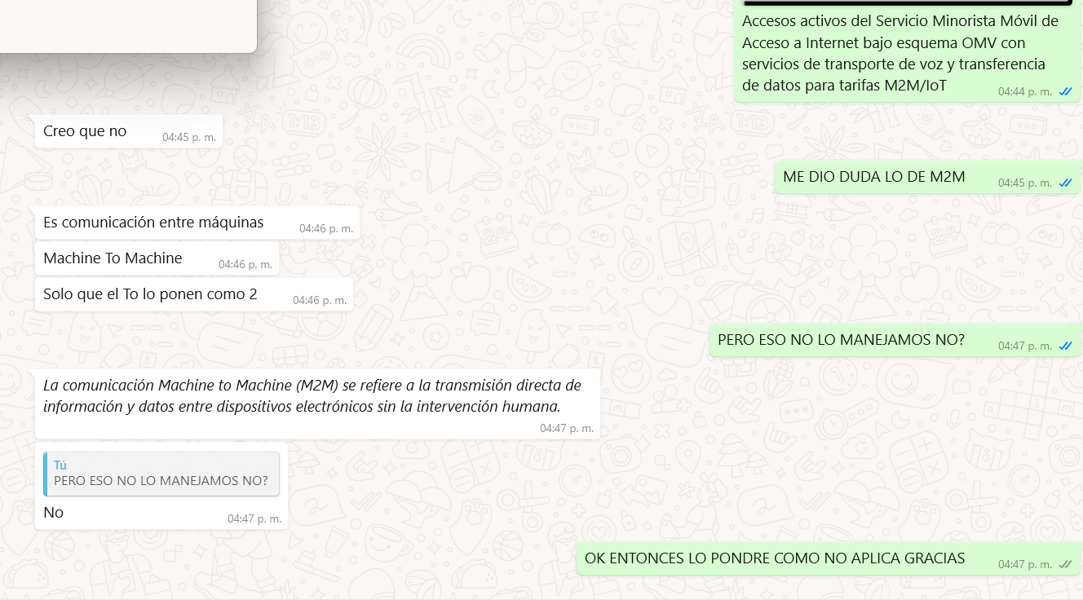
LO REVISE CON ALAN

